СВОД
 |  |  |  | УТВЕРЖДАЮ:

Спецификация (Техническое требование)
 |  | Требования к продукции Расширить, приложить фото/схему/чертеж. Наименование не должно содержать ссылку на производителя | визуализация
№ пп | Наименование товара | Размер |  | Ед. изм. | Кол-во | Срок поставки | Цена за ед. без учета НДС | Комментарий
0 | 2 | 5 |  | 7 | 8 | 9 | 10 | 11
1 | Код ОКПД 2 14.20.10.993 - Сувенирная продукция Ланчбокс Pranzo | Ланчбокс Pranzo, синий с черным: Цвет товара - синий/черный; Материал товара - полипропилен; Размеры: 11,5х5,8х21,5 см | 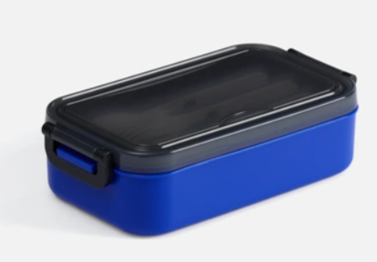 | шт | 60 |  |  | 20 шт в г. Анадырь (АРЭС)
2 | Код ОКПД 2 14.20.10.993 - Сувенирная продукция Настольный увлажнитель Jogo | Настольный увлажнитель Jogo, белый; Цвет товара - белый; Материал товара - пластик;; Размеры товара - диаметр 8,5 см; высота 14,6 см.. | 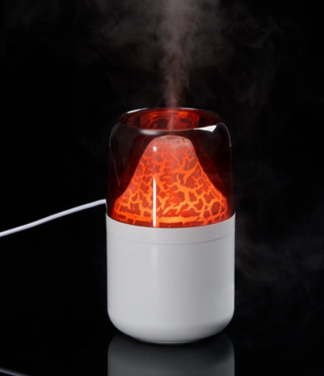 | шт | 10
3 | Код ОКПД 2 14.20.10.993 - Сувенирная продукция Термос Plain 1000, ver.2 | Термос Plain 1000, ver.2; Цвет товара - серебристый; Материал товара - нержавеющая сталь, 304 внутри, 201 снаружи пластик; Размеры товара - диаметр дна 8 см, высота 31,5 см. Объем, мл - 1000 мл | 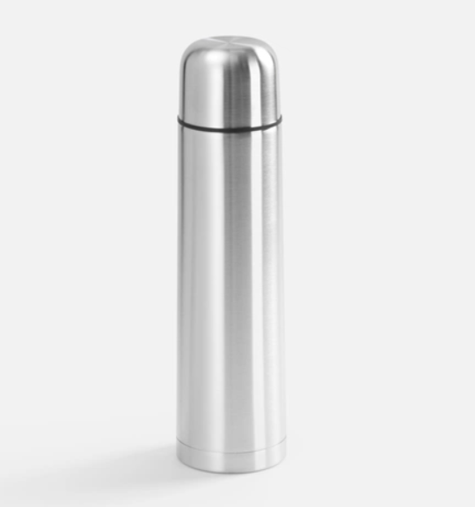 | шт | 10
4 | Код ОКПД 2 14.20.10.993 - Стакан из пшеничного волокна «Flava» | Стакан из пшеничного волокна «Flava»; Цвет товара - бежевый/синий индиго; Материал товара - пшеничное волокно 50%, полипропилен 50%, силикон; Размеры товара - d9xd6,5x13,5 см. | 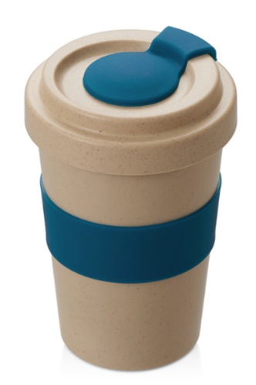 | шт | 10
5 | Код ОКПД 2 14.20.10.993 - Сувенирная продукция Складная станция беспроводной зарядки Trilogic | Складная станция беспроводной зарядки Trilogic; Цвет товара - черный; Материал товара -пластик; Размеры товара - 16,5х8,2х2 см, в сложении 6,8х7,5х2 см. Выход беспроводной зарядки: смартфон: 15 Вт; часы: 2,5 Вт; наушники: 2,5 Вт | 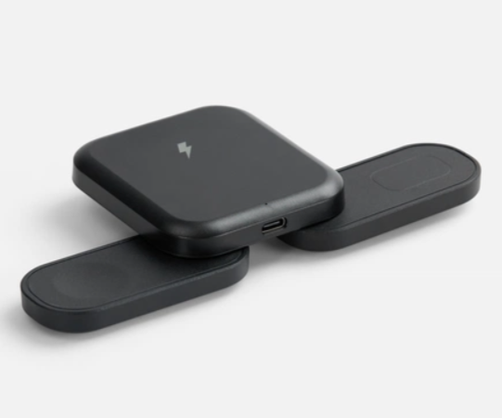 | шт | 10
6 | Код ОКПД 2 14.20.10.993 - Сувенирная продукция Складная бутылка для воды Langfossen | Складная бутылка для воды Langfossen; Цвет товара - синий; Материал товара - силикон, пластик; Размеры товара - 26,5х6,5х6,5 см. Объем, мл - 600 мл | 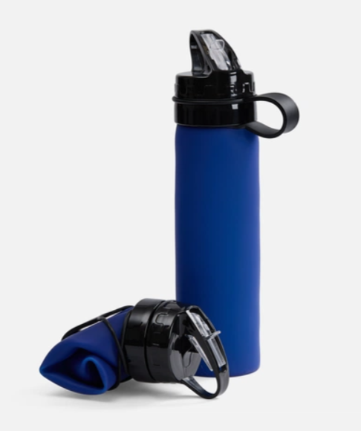 | шт | 30 |  |  | 10 шт в г. Анадырь (АРЭС)
7 | Код ОКПД 2 14.20.10.993 - Сувенирная продукция Блокнот Luba | Блокнот Luba; Цвет товара - синий; Материал товара - искуственная кожа; Размеры товара - 13x20,8x0,7 см; |  | шт | 20
8 | Код ОКПД 2 14.20.10.993 - Сувенирная продукция Бутылка для воды Brooke, матовая | Бутылка для воды Brooke, матовая; Цвет товара - белый; Материал товара - корпус- алюминий, матовое покрытие, крышка -пластик, ручка- силикон; Размеры товара - диаметр 6,5 см, высота 23,9 см; Объем, мл - 650 мл | 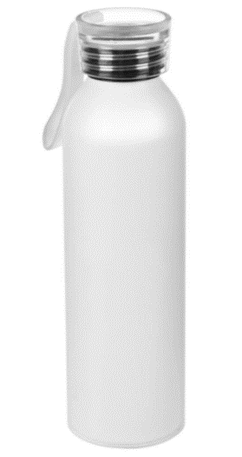 | шт | 25
9 | Код ОКПД 2 14.20.10.993 - Сувенирная продукция Беспроводная колонка «Montii», 3 Вт, | Беспроводная колонка «Montii», 3 Вт,; Цвет товара - индиго; Материал товара - алюминий, пробка; Размеры товара - d7,1х5,9 см; | 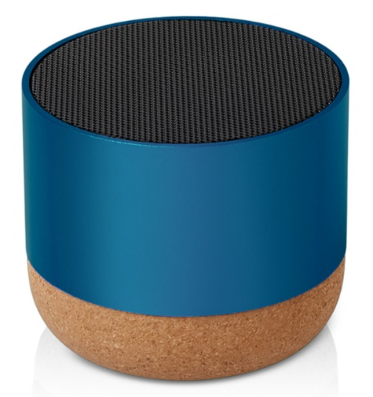 | шт | 5
10 | Код ОКПД 2 14.20.10.993 - Сувенирная продукция Бутылка для воды Флип (Flip) | Бутылка для воды Флип (Flip); Цвет товара - синий; Материал товара - тритан; Размеры товара - 77х260х75 мм; Объем, мл - 700 мл | 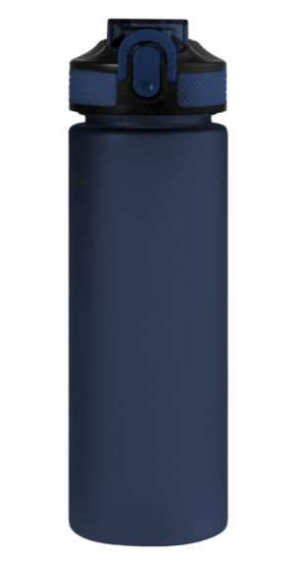 | шт | 20
11 | Код ОКПД 2 14.20.10.993 - Сувенирная продукция Кружка Rimo для сублимационной печати | Кружка Rimo для сублимационной печати; Цвет товара - темно-синий; Размеры товара: диаметр 8 см, высота 9,7 см, ширина с ручкой 11,6 см. Материал: фаянс Объем, мл - 330 мл | 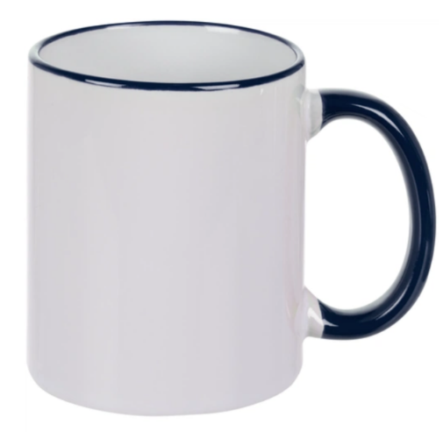 | шт | 50 |  |  | 20 шт в г. Анадырь (АРЭС)
12 | Код ОКПД 2 14.20.10.993 - Сувенирная продукция Настольный органайзер «Akira» | Настольный органайзер «Akira»; Цвет товара - натуральный; Материал товара - бамбук; Размеры товара- 14х7,8х2 см; | 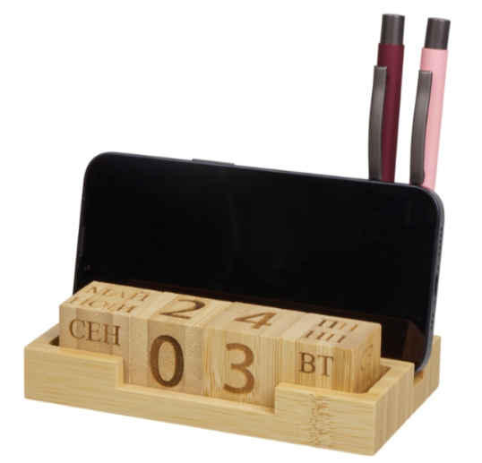 | шт | 5
13 | Код ОКПД 2 14.20.10.993 - Сувенирная продукция Ручка пластиковая шариковая с корпусом из бумаги «Legend Paper» | Ручка пластиковая шариковая с корпусом из бумаги «Legend Paper»; Материал товара - пластик, бумага; Цвет товара - белый; Цвет чернил - синий; Размеры: d1,1x13,6 см; | 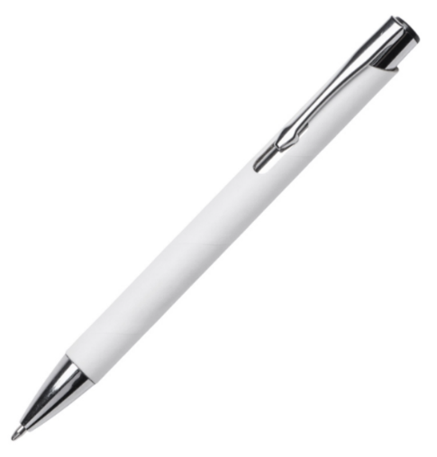 | шт | 100 |  |  | 15 шт в г. Анадырь (АРЭС)
14 | Код ОКПД 2 14.20.10.993 - Сувенирная продукция Карандаш простой Hand Friend с ластиком | Карандаш простой Hand Friend с ластиком; Цвет товара- синий; Материал товара- дерево, липа; Размер товара- 19х0,7 см; | 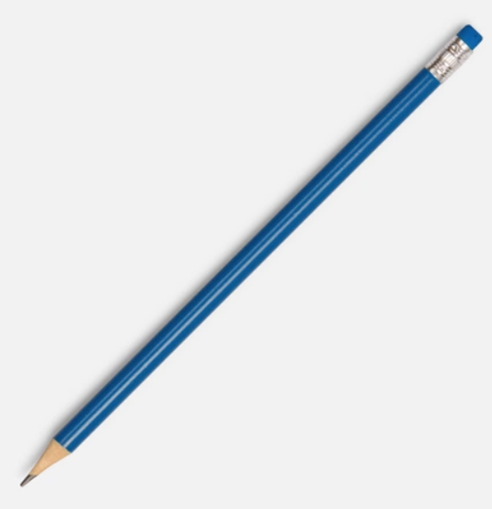 | шт | 50 |  |  | 10 шт в г. Анадырь (АРЭС)
15 | Код ОКПД 2 14.20.10.993 - Сувенирная продукция календарь 2027 г. | Настольные календари-домики на заказ |  | шт | 20 |  |  | 5 шт в г. Анадырь (АРЭС)
16 | Код ОКПД 2 14.20.10.993 - Сувенирная продукция Воздушные шары на заказ | Воздушные шары на заказ (печать на одной стороне); Цвет товара- синий, оранжевый с нанесением белого логотипа. |  | шт | 100
17 | Код ОКПД 2 14.20.10.993 - Сувенирная продукция календарь 2027 г. | Календарь настенный на 2027 год квартальный отрывной 4 блока с логотипом. |  | шт | 50 |  |  | 10 шт в г. Анадырь (АРЭС)
18 | Код ОКПД 2 14.20.10.993 - Сувенирная продукция подарочный набор | Набор (ежедневник,флешка, ручка) |  | шт | 15 |  |  | 1 шт в г. Анадырь (АРЭС)
19 | Код ОКПД 2 14.20.10.993 - Сувенирная продукция Пакет бумажный Arc S | Пакет бумажный Arc S; Цвет товара- синий; Материал товара- мелованная бумага | 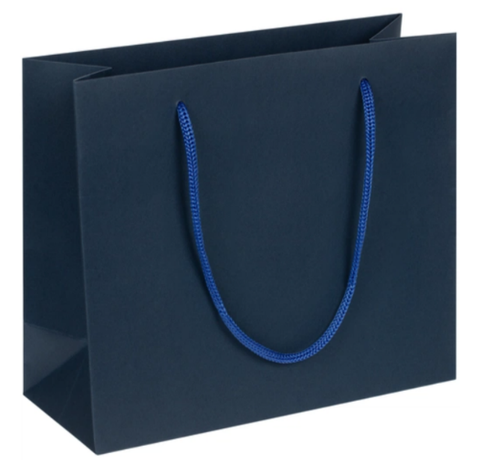 | шт | 100 |  |  | 10 шт в г. Анадырь (АРЭС)
Всего руб. без НДС
НДС, руб.
Всего руб. с НДС

2
3 | Сроки поставки (передачи Перевозчику) товара: в соответствии с п. 1.4. Договора
4 | Перечень требований к Поставщику:
4.1. | Требования к Маркировке | Каждое грузовое место должно быть промаркировано. Ярлыки/таблички/надписи и т.д., должны содержать наименование грузополучателя, покупателя, порт отгрузки и наименование МТР, надежно зафиксированы и защищены от внешних воздействий при грузовых операциях.
4.2. | Требования к упаковке | Товар направить в укомплектованном виде (в подарочной брендированной упаковке кружка, увлажнитель) Комплекты разместить в коробках прокладку каждого комплекта пузырьковыми материалами. Доставка авиа в г. Анадырь, и в г. Билибино
4.3. | Требования к транспортировке | Транспортировка Товара должна осуществляться Поставщиком, обеспечивая сохранность Продукции от всякого рода механических повреждений и порче его при перевозке различными видами транспорта с учетом перегрузок в пути и длительного хранения, а также предохранять его от различных атмосферных явлений.
4.4. | Базис поставки | 689000, ЧАО, г.Анадырь, ул. Куркутского, дом 34; 689450, ЧАО, Билибинский район, г. Билибино, ул. Геологов, дом 1
4.5. | Отгрузочные реквизиты | АО «Чукотэнерго» Северные электрические сети ; Почтовый адрес: 689450, ЧАО, Билибинский район, г. Билибино, ул. Геологов, 1 e-mail: priem@nnet.chukotenergo.ru; тел/факс: (427 38) 2-45-50 Контактное лицо по техническим вопросам: Начальник отдела управления делами – Курилова Эмилия Эдуардовна, Тел.: 8 (42738) 2-45-50, моб., e-mail: kurilova_ee@nnet.chukotenergo.ru, priem@nnet.chukotenergo.ru. По вопросам закупки: Начальник Отдел материально – технического снабжения Богданов Иван Александрович 8 924 667-05-89.
4.6. | Требования к сроку гарантии | В соответствии с проектом договора
4.7. | Документы, передаваемые вместе с МТР | В соответствии с проектом договора
4.8. | Требования к происхождению поставляемой продукции | Поставляемая продукция должна быть новой (не бывшей в употреблении), изготовление октябрь 2026 года, по своему качеству и экологической безопасности должна соответствовать требованиям Российских и международных стандартов. - Продукция должна соответствовать техническим параметрам указанным настоящей спецификации. Поставка должна соответствовать единицам измерения и количеству, указанным в настоящей спецификации.

